エビデンス
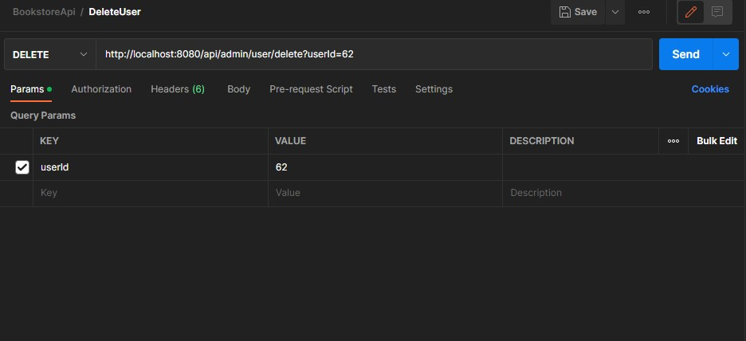
01_017_001

 | リクエスト | リスポンス

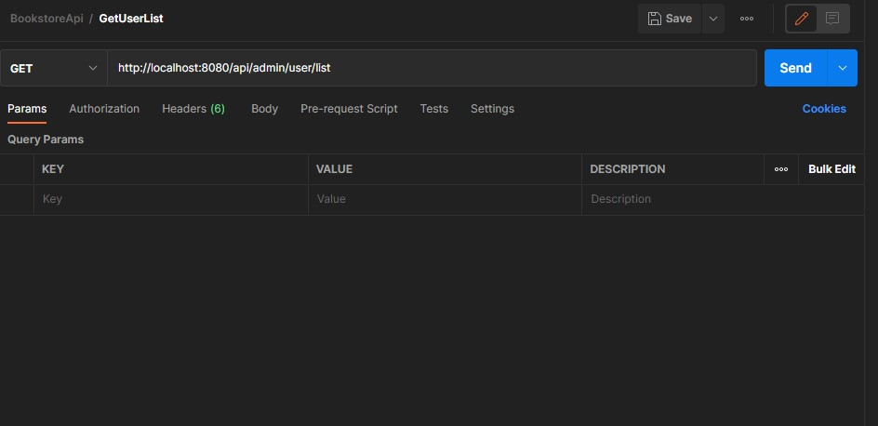
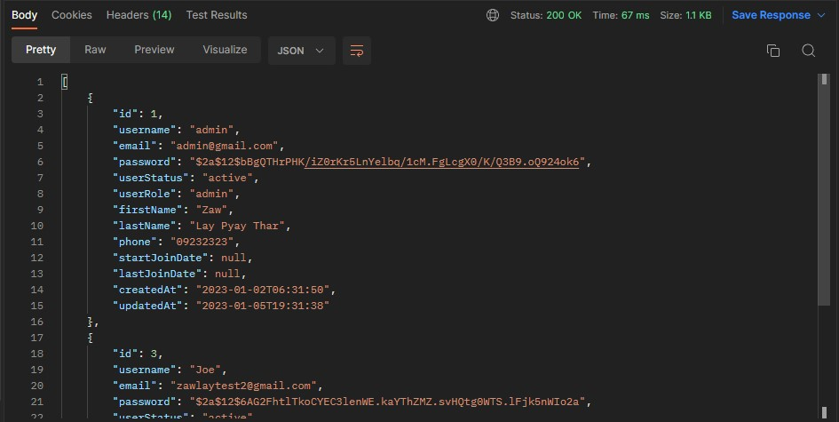

01_017_002

 | リクエスト | リスポンス

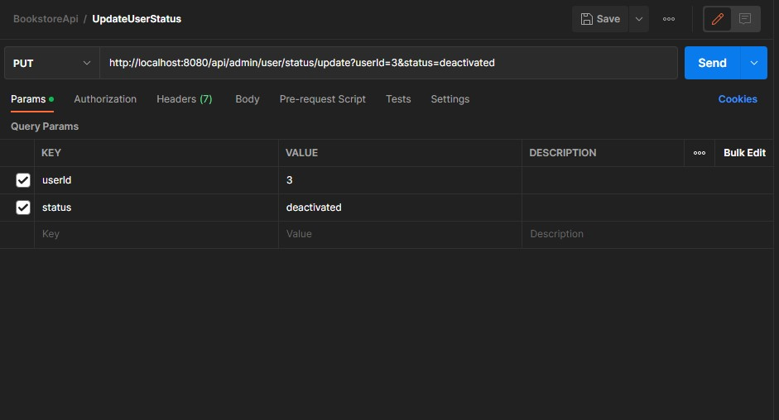
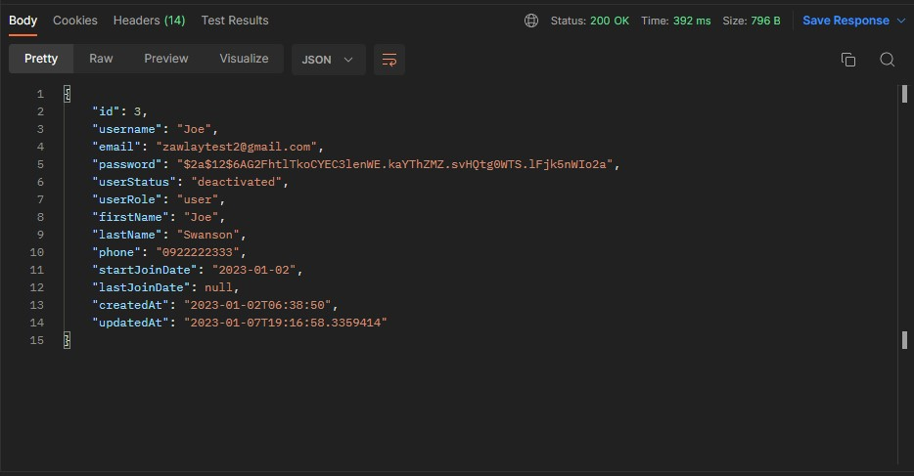

このuserIDはDBに存在しない
01_017_003

 | リクエスト | リスポンス

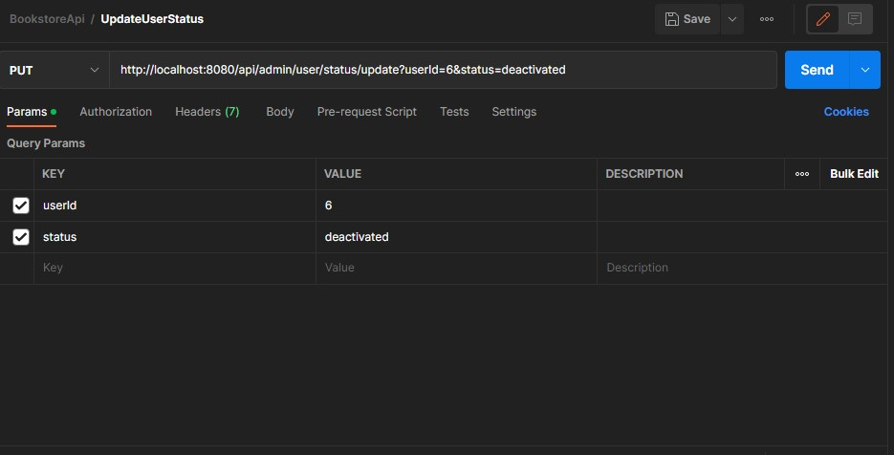

このuserIDはDBに存在しない
01_017_004

 | リクエスト | リスポンス

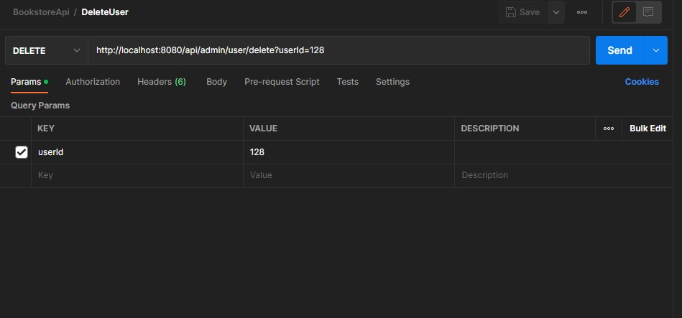

01_017_005

 | リクエスト | リスポンス

